1.1
voltar à página inicial |  |  |  | 1 - MENUS DE NAVEGAÇÃO
 | S | N | NA
 | x |  |  | 1.1 O menu de navegação deve estar estruturado como uma lista de opções
 |  |  |  | Para que possa ser bem interpretado por tecnologias de apoio, os menus e submenus devem estar estruturados com elementos nativos, do tipo <ul>, ou com a semântica e o estado dos elementos identificados com técnicas em ARIA.

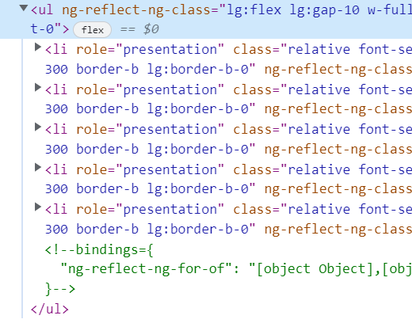
 | Listagem de evidências
 |  |  |  |  | Notas
 |  |  |  |  | N/A | Requisito aprovado

1.2
voltar à página inicial |  |  |  | 1 - MENUS DE NAVEGAÇÃO
 | S | N | NA
 |  | x |  | 1.2 É possível selecionar as opções e as subopções do menu quer com rato quer com teclado
 |  |  |  | Deve ser possível percorrer a estrutura de navegação quer com um dispositivo apontador quer com o teclado.

 | Listagem de evidências

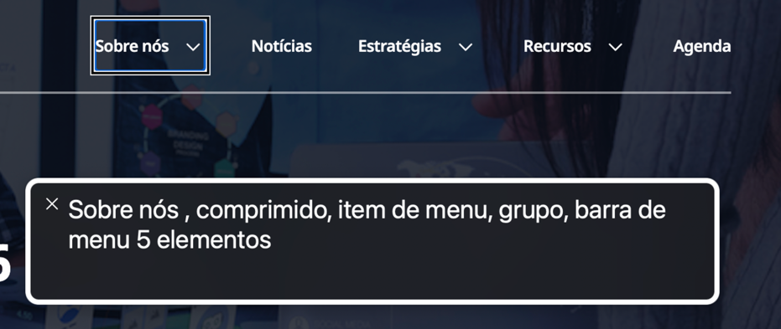

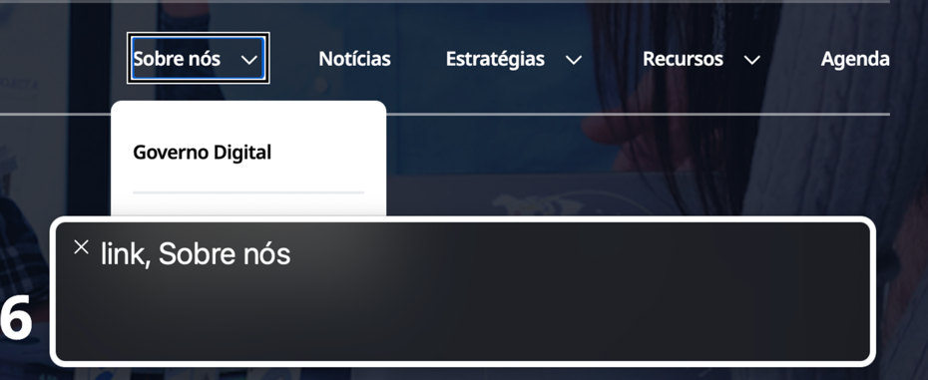

2.1
voltar à página inicial |  |  |  | 2 - TÍTULOS E SUBTÍTULOS
 | S | N | NA
 | x |  |  | 2.1 Existe um título <h1> marcado na página
 |  |  |  | O título principal de cada página, que sumariza o seu conteúdo, deve ser identificado como o primeiro nível dos títulos (h1). Não deverá ser utilizado mais do que um <h1> por página.

 | Listagem de evidências
 |  |  |  |  | Problemas | Soluções

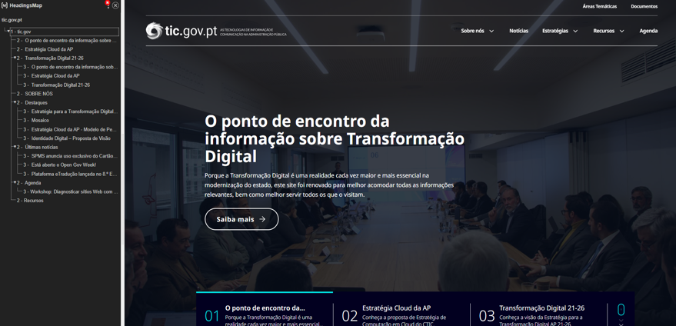

2.2
voltar à página inicial |  |  |  | 2 - TÍTULOS E SUBTÍTULOS
 | S | N | NA
 | x |  |  | 2.2 Existe uma marcação hierarquizada de títulos e subtítulos na página (<h1>...<h6>)
 |  |  |  | Os títulos são empregues de forma hierárquica para melhor estruturar os conteúdos, das informações mais gerais às mais particulares. Deverão ser usados de forma consistente por todo o sítio Web.

 | Listagem de evidências
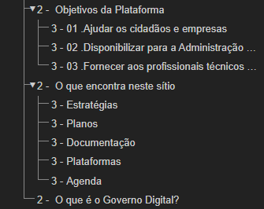
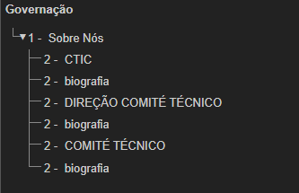
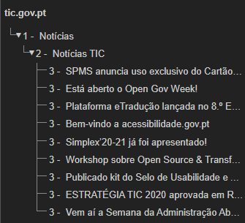

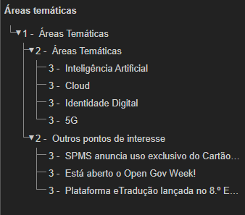

5.1
voltar à página inicial |  |  |  | 5 - GRÁFICOS E IMAGENS-LINK
 | S | N | NA
 | x |  |  | 5.1 A imagem ou gráfico tem um equivalente alternativo em texto curto e correto
 |  |  |  | As imagens não decorativas deverão ter uma descrição breve associada, nomeadamente através do uso do atributo <ALT>. Esta legenda deve descrever fielmente o propósito da imagem no contexto em que se encontra.

 | Listagem de evidências
 |  |  |  |  | Problema | Solução
 | As imagens decorativas tem texto alternativo alt="" |  |  |  |  |  | Disseram que sim, mas é não porque as imagens decorativas continuam a ter texto alternativo e as imagens funcionais continuam sem texto alternativo.

 |  |  |  |  | Evento: https://qld-etic.northeurope.cloudapp.azure.com/agenda/evento-mosaico
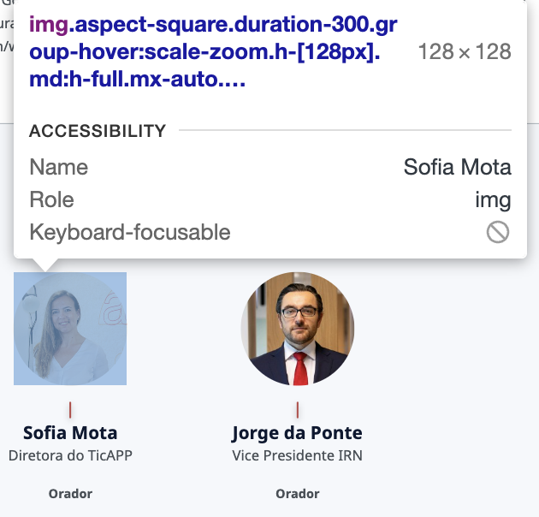

5.3
voltar à página inicial |  |  |  | 5 - GRÁFICOS E IMAGENS-LINK
 | S | N | NA
 | x |  |  | 5.3 As imagens-link têm um equivalente alternativo correto
 |  |  |  | As hiperligações compostas apenas por uma imagem obrigam que esta tenha um equivalente alternativo em texto que represente fielmente o destino da hiperligação.

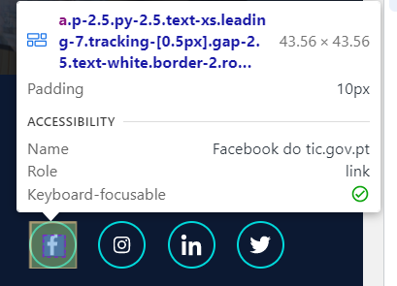
 | Listagem de evidências
 |  |  |  |  | Problema | Solução

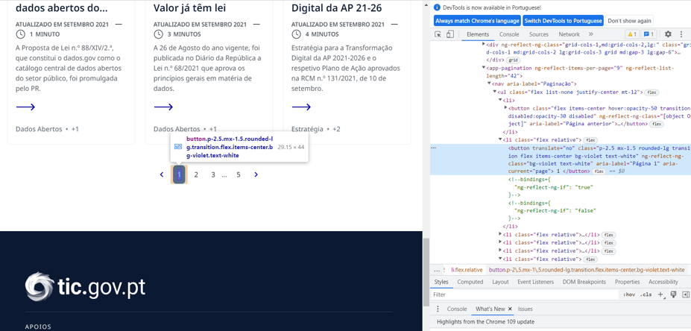

6.1
voltar à página inicial |  |  |  | 6 - CONTRASTE
 | S | N | NA
 | x |  |  | 6.1 No corpo de um documento, o rácio de contraste entre a cor do texto normal (menor que 18 pontos ou menor que 14 pontos negrito) e a cor do fundo é superior a 4,5:1
 |  |  |  | Deve assegurar-se no corpo do documento que o rácio de contraste entre a cor do texto e a cor de fundo é, no mínimo, de 4,5:1, de forma a assegurar a sua legibilidade para utilizadores com deficiências da visão.

 | Listagem de evidências
 |  |  |  |  | Notas:
 |  |  |  |  | O contraste do texto normal está acima dos valores recomendados.
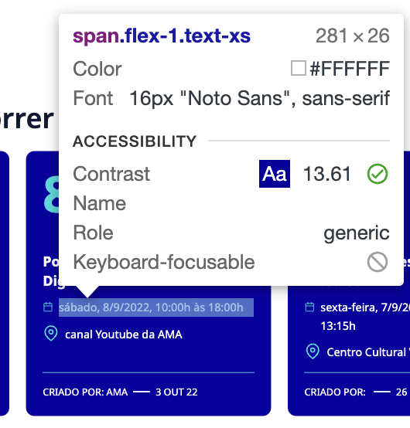

6.2
voltar à página inicial |  |  |  | 6 - CONTRASTE
 | S | N | NA
 | x |  |  | 6.2 O rácio de contraste entre a cor do texto de tamanho grande (maior ou igual que 18 pontos ou maior ou igual que 14 pontos negrito) e a cor do fundo é superior a 3:1
 |  |  |  | Os textos de tamanho superior a 18 pontos, ou os textos de tamanho superior a 14 pontos mas a negrito, devem assegurar um rácio de contraste mínimo de 3:1 entre a cor do texto e a cor do fundo.

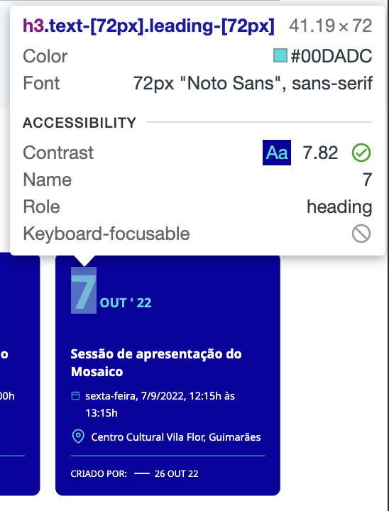
 | Listagem de evidências
 |  |  |  |  | Notas:
 |  |  |  |  | O contraste do texto grande está acima do recomendado.

8.1
voltar à página inicial |  |  |  | 8 - ESTRUTURA DA PÁGINA
 | S | N | NA
 | x |  |  | 8.1 Quando se retira a CSS, todos os elementos HTML devem alinhar à esquerda
 |  |  |  | Quando se desativam todos os estilos visuais, o conteúdo da página é apresentado alinhado à esquerda e apresenta-se de forma linear.

 | Listagem de evidências
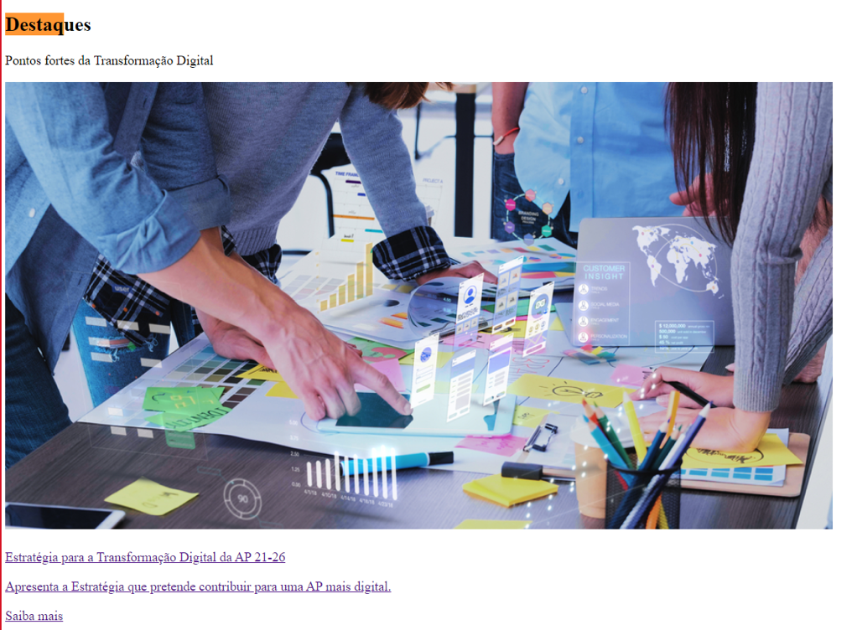
 |  |  |  |  | Problema | Solução

8.2
voltar à página inicial |  |  |  | 8 - ESTRUTURA DA PÁGINA
 | S | N | NA
 |  | x |  | 8.2 Quando se retira a CSS, a informação aparece numa ordem lógica
 |  |  |  | Tendo em conta que o posicionamento de elementos no código pode não refletir a ordem visual de leitura, deve ser assegurada a ordem correta do conteúdo quando se desativam os estilos visuais.

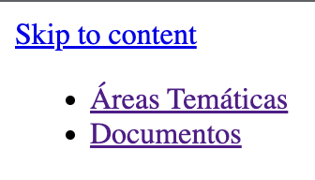
 | Listagem de evidências
 |  |  |  |  | Problema
 |  |  |  |  | Ao retirar o CSS daa página, as opções do menu aparecem repetidas várias vezes.

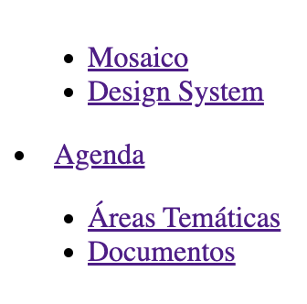

8.3
voltar à página inicial |  |  |  | 8 - ESTRUTURA DA PÁGINA
 | S | N | NA
 | x |  |  | 8.3 Quando se retira a CSS, deve ser possível reconhecer a semântica dos diversos elementos
 |  |  |  | Os elementos que estruturam o conteúdo devem estar semanticamente bem estruturados, usando os elementos de HTML apropriados a cada tipo de conteúdo, como títulos, parágrafos, listas, ...

 | Listagem de evidências
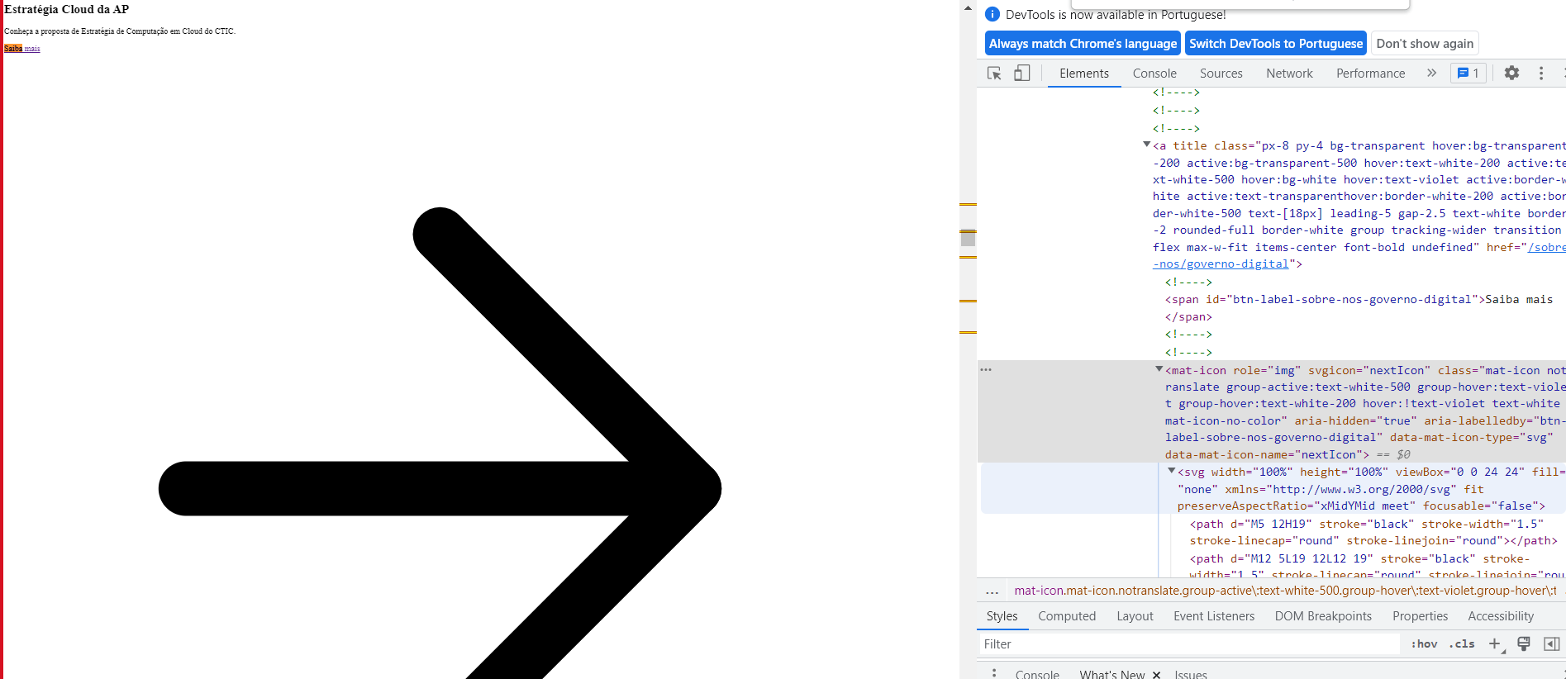

9.1
voltar à página inicial |  |  |  | 9 - SINTAXE DO HTML
 | S | N | NA
 | x |  |  | 9.1 A página apresenta-se sem erros de (x)HTML
 |  |  |  | A página não deve apresentar erros de sintaxe de (x)HTML.

 | Listagem de evidências
 |  |  |  |  | Notas:
 |  |  |  |  | Existem erros de HTML pelo que deve ser corrigido é possível consulta-los pelo relatório do Rocket Validator:

 |  |  |  |  | https://rocketvalidator.com/s/8c1c2326-60fe-4ca1-808d-f155a17005bf
